箱唛扫码
Factory name (工厂名称) | 鑫登
PO. Number(订单号)
Style Code.(款号) | 0560-719-106
Product Code.(产品编号) | RECYCLE CARE LABEL RECYCLE COMPONENT LABEL | Carton No.(箱号):
Inner Packages(包装方式） | 2000pcs/ bundle | 1/3
SIZE/qty (尺码/数量) | 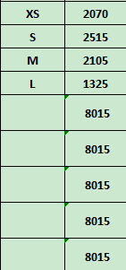
Carton Dimension（箱规） | 20*30*40 | Country of Origin：
Gross Weight（毛重） | 9.4kg | Made In China
Net Weight（净重） | 9kg
Remark（备注）

Factory name (工厂名称) | 鑫登
PO. Number(订单号)
Style Code.(款号) | 0560-719-251
Product Code.(产品编号) | RECYCLE CARE LABEL RECYCLE COMPONENT LABEL | Carton No.(箱号):
Inner Packages(包装方式） | 2000pcs/ bundle | 2/3
SIZE/qty (尺码/数量) | 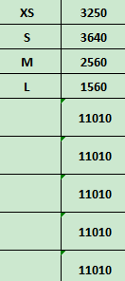
Carton Dimension（箱规） | 20*30*40 | Country of Origin：
Gross Weight（毛重） | 12.8kg | Made In China
Net Weight（净重） | 12.4kg
Remark（备注）

Factory name (工厂名称) | 鑫登
PO. Number(订单号)
Style Code.(款号) | 0560-719-800
Product Code.(产品编号) | RECYCLE CARE LABEL RECYCLE COMPONENT LABEL | Carton No.(箱号):
Inner Packages(包装方式） | 2000pcs/ bundle | 3/3
SIZE/qty (尺码/数量) | 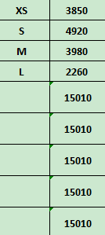
Carton Dimension（箱规） | 30*40*50 | Country of Origin：
Gross Weight（毛重） | 17.4kg | Made In China
Net Weight（净重） | 17kg
Remark（备注）

 | 00560719106016 | 00560719800013
 | 00560719106023 | 00560719800020
 | 00560719106030 | 00560719800037
 | 00560719106047 | 00560719800044
 | 00560719106016 | 00560719800013
 | 00560719106023 | 00560719800020
 | 00560719106030 | 00560719800037
 | 00560719106047 | 00560719800044

 | 00560719251013
 | 00560719251020
 | 00560719251037
 | 00560719251044
 | 00560719251013
 | 00560719251020
 | 00560719251037
 | 00560719251044

